Oppskrift
Buffalo BBQ Wings and ThighsBuffalo BBQ Wings and Thighs
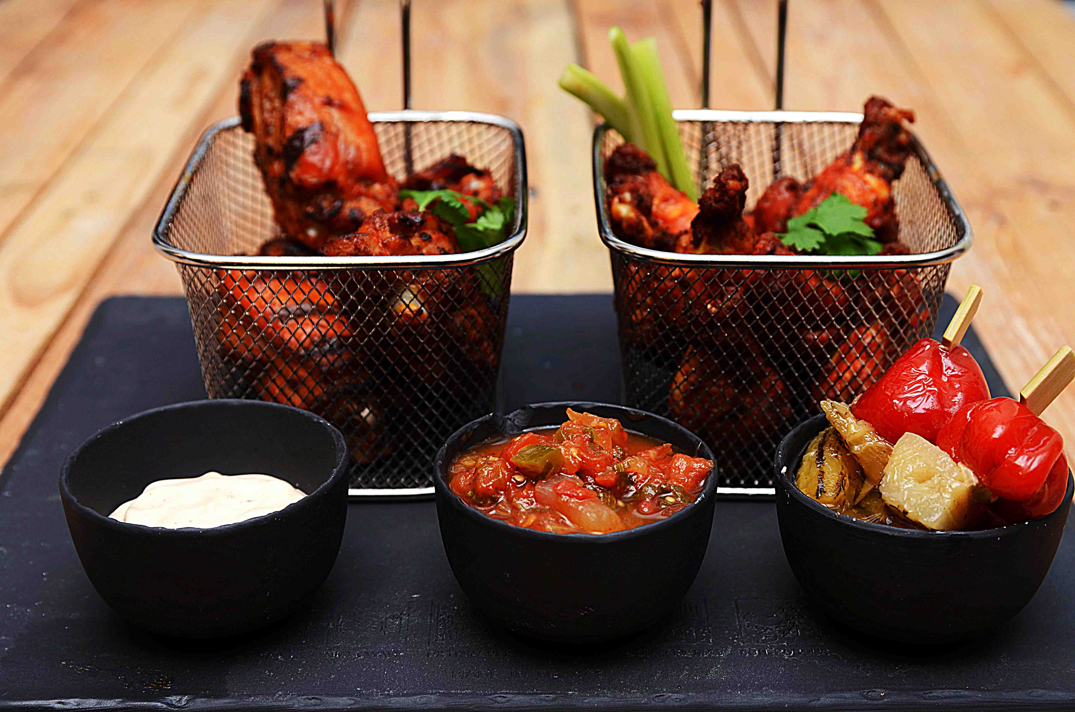

Stek kyllinglår og -vinger Mikse TABASCO® Buffalo sauce og smør i en kjele. Vend kyllingen i sausen og legg opp sammen med stangselleri. Miks TABASCO® Chipotle og majones til Chipotle-Mayo. Legg opp i skål. Legg opp Salsa Fresca i egen skål Legg opp grillet ananas toppet med Pepperballs i en tredje skål. Stek kyllinglår og -vinger Mikse TABASCO® Buffalo sauce og smør i en kjele. Vend kyllingen i sausen og legg opp sammen med stangselleri. Miks TABASCO® Chipotle og majones til Chipotle-Mayo. Legg opp i skål. Legg opp Salsa Fresca i egen skål Legg opp grillet ananas toppet med Pepperballs i en tredje skål.
Number of servingsNumber of servings | 1
EPDEPD | ProductProduct | Per servingPer serving |  | TotalTotal |  | QtyPerPackQtyPerPack | PackSizePackSize | PackUnitPackUnit | PackagingPackaging | ItemsItems
 | Kyllinglår og kyllingvinger Kyllinglår og kyllingvinger | 0.12 | kgkg | 0 | kgkg |  |  |  |  | 0
25523542552354 | TABASCO® Buffalo Style Hot S. TABASCO® Buffalo Style Hot S. | 0.01 | ll | 0 | ll | 2 | 1.89 | ll | 2x1.89l2x1.89l | 0
 | Smør Smør | 0.002 | kgkg | 0 | kgkg |  |  |  |  | 0
44687244468724 | Salsa Fresca Salsa Fresca | 0.025 | kgkg | 0 | kgkg | 6 | 2.8 | kgkg | 6x2.8kg6x2.8kg | 0
12208961220896 | Pepperball friskost *(Melk)Pepperball friskost *(Melk) | 0.03 | kgkg | 0 | kgkg | 4 | 2.3 | kgkg | 4x2.3kg4x2.3kg | 0
24293142429314 | TABASCO® Chipotle Sauce TABASCO® Chipotle Sauce | 0.005 | ll | 0 | ll | 2 | 1.89 | ll | 2x1.89l2x1.89l | 0
 | Stangselleri Stangselleri | 0.01 | kgkg | 0 | kgkg |  |  |  |  | 0

 | * Allergens* Allergens

